05 Nábytek popis
Dokumentace zařízení laboratořE místnostI N2035
dle požadavku a zadání investora MENDELU v Brně P R O J E K T
Dokumentace technických a technologických zařízení - nábytek

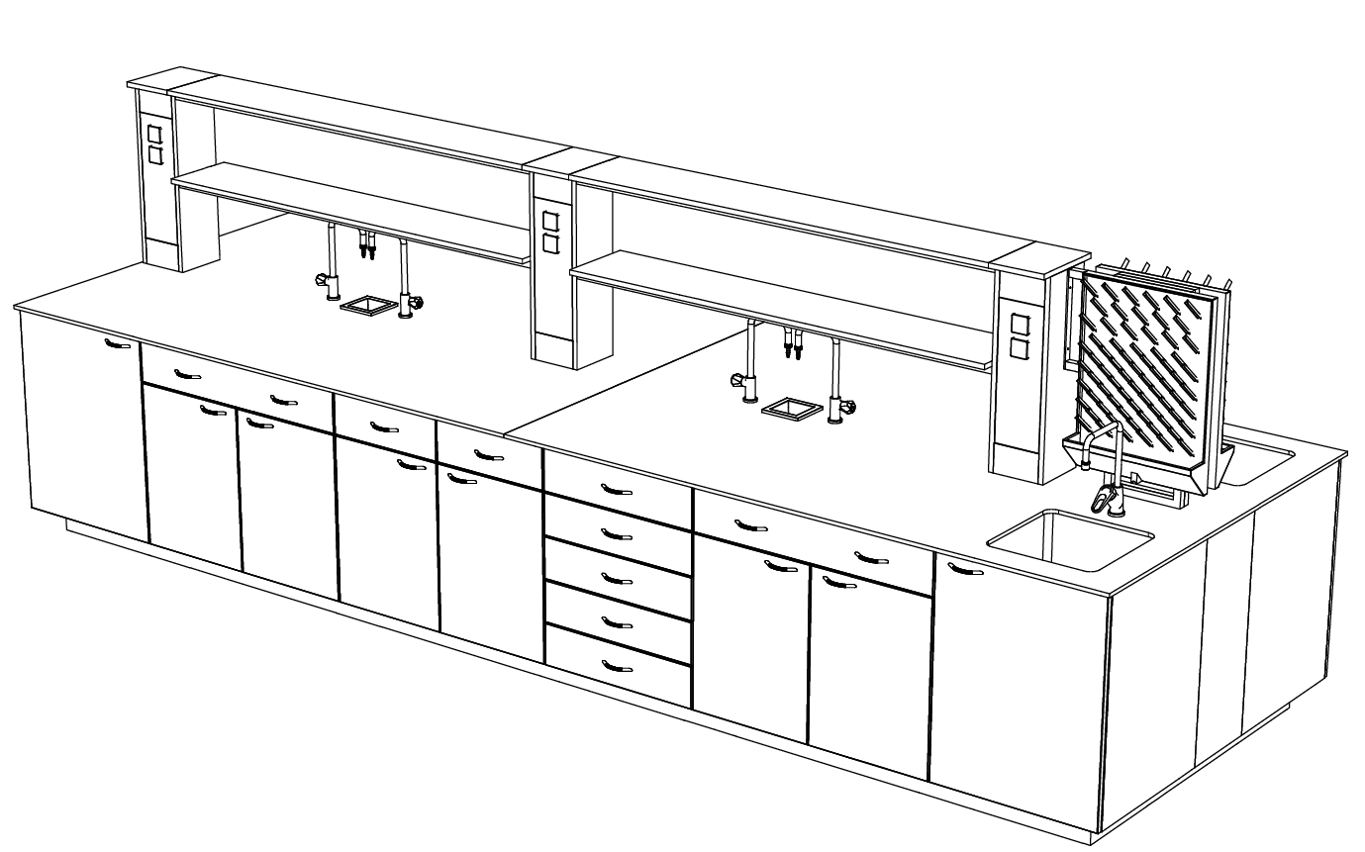

Výkaz výměr laboratorní vybavení
V případě rozporu mezi projektovou dokumentací a výkazem výměr je nutné plně respektovat projektovou dokumentaci projektanta. Uvedené ceny musí být včetně instalace, veškerého dopojovacího a instalačního materiálu, revizí, cestovních nákladů, uvedení do provozu a zaškolení obsluhy. Laboratorní nábytek - musí být ve shodě dle následujících norem: ČSN EN 14727:2006; ČSN EN 13150:2002; ČSN EN 14749:2006; ČSN EN 527-2:2005; ČSN EN 91-001:2007; ČSN EN 14470-1, s vyhláškou č.6/2003 Sb., kterou se stanoví hygienické limity chemických, fyzikálních a biologických ukazatelů pro zdravotní nezávadnost nábytku.
Standardy k laboratornímu nábytku – skříňky budou zhotoveny z laminovaných desek tl. 18mm; Veškeré části nábytku vyrobeného z laminovaných desek, musí být ze všech stran ohraněny plastovou ABS hranou v minimální tl.0,5mm. Namáhané části nábytku jako jsou čela zásuvek a dveře musí být ohraněny plastovou ABS hranou tl. 2mm se zafrézovaným rádiusem R2. Zásuvky u skříněk a pojízdných kontejnerů musí být opatřeny pojezdy FGV (částečný výsuv). Kovové konstrukce stolů pod sušárny musí být vyrobeny z profilu jäkl min. 30x30mm a opatřeny rektifikačními elementy, povrchová úprava kovových částí: vypalované epoxidové pigmenty (Komaxit). Pracovní desky chemických laboratorních stolů musí být vyrobeny beze spár z vysokotlakého laminátu s chemicky odolným povrchem v celé tl. min. 13mm (viz výkaz výměr). Pracovní desky nechemických pracovních stolů a záznamových pracovišť jsou vyrobeny z desek Postforming tl. 38 mm (viz výkaz výměr). Pojízdné kontejnery musí být vybaveny kolečky - 2x bržděné, 2x nebržděné s pogumovaným povrchem, centrálně uzamykatelné zásuvky. Nábytkové sestavy musí být opatřeny plastovým soklem se spodní těsnící gumou. Laboratorní ventily a kohouty na vodu, budou povrchově upraveny poplastováním pro chemicky náročné agresivní prostředí a musí splňovat EN 13792:2002. Rozvody vody, elektřiny a odpady budou provedené v páteřní ose stolu. Rozvody vody a odpady budou zhotoveny v plastovém provedení.
Veškeré interiérové vybavení před realizací je nutno konzultovat s investorem. Dodavatel před realizací předloží investorovi ke schválení úplnou výrobní dokumentaci laboratorního nábytku a vybavení. Pro každou jednotlivou místnost bude zhotoven půdorysný výkres a 3D pohledy místností. Barevné provedení laboratorního nábytku bude před samotnou výrobou konzultováno s investorem. Zhotovitel je před realizací povinen ověřit skutečné rozměry jednotlivých místností a zapracovat změny do výrobní dokumentace. Dále je zhotovitel povinen při realizaci postupovat v koordinaci se všemi dotčenými profesemi.
Myčka laboratorního skla v pol. 6 bude určena samostatným výběrovým řízením investora.

